어린왕자
어린 왕자 이야기

여섯 살 적에 나는 "체험한 이야기"라는 제목의, 원시림에 관한 책에서 기막힌 그림 하나를 본 적이 있다. 맹수를 집어삼키고 있는 보아 구렁이 그림이었다. 위의 그림은 그것을 옮겨 그린 것이다. 그 책에는 이렇게 씌어 있었다. "보아 구렁이는 먹이를 씹지도 않고 통째로 집어삼킨다.그리고는 꼼짝도 하지 못하고 여섯 달 동안 잠을 자면서 그것을 소화시킨다." | 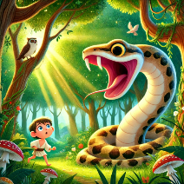
나는 그래서 밀림 속에서의 모험에 대해 한참 생각해 보고 난 끝에 색연필을 가지고 내 나름대로 내 생애 첫번째 그림을 그려보았다. 나의 그림 제 1호였다. 그것은 이런 그림이었다. 나는 그 걸작품을 어른들에게 보여 주면서내 그림이 무섭지 않느냐고 물었다. 그들은 "모자가 뭐가 무섭다는 거니?" 하고 대답했다. | 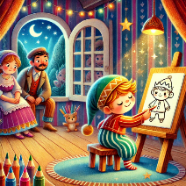
내 그림은 모자를 그린 게 아니었다. 그것은 코끼리를 소화시키고 있는 보아 구렁이었다. 그래서 나는 어른들이 알아볼 수 있도록 보아 구렁이의 속을 그렸다. 어른들은 언제나 설명을 해주어야만 한다. 나의 그림 제 2호는 이러했다. 어른들은 속이 보이거나 보이지 않거나 하는 보아 구렁이의 그림들은 집어치우고 차라리 지리, 역사, 계산, 그리고 문법 쪽에 관심을 가져보는 게 좋을 것이라고 충고해 주었다. | 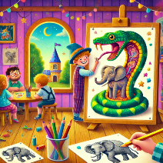
그래서 나는 여섯 살 적에 화가라는 멋진 직업을 포기해 버렸다.내 그림제 1호와 제 2호가 성공을 거두지 못한 데 낙심해 버렸던 것이다. 어른들은언제나 스스로는 아무것도 이해하지 못한다.자꾸자꾸 설명을 해주어야 하니 맥빠지는 노릇이 아닐 수 없다. | 